المؤشرات الكلية

سوق العراق للاوراق المالية
جلسة الاربعاء 2026/2/4 |  |  |  | تقرير أسعار الأسهم المتداولة لسوق العراق للأوراق المالية
الجلسة (22)
الاسهم المتداولة المدرجة و OTC |  |  | 636,251,415 |  |  | قيمة الأسهم المتداولة المدرجة و OTC |  | 844,159,510 |  |  | صفقات الشركات المدرجة وOTC | 959
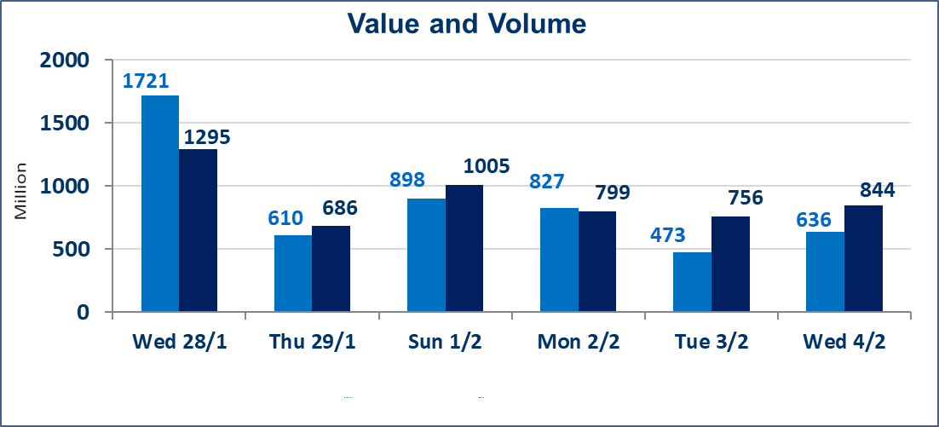
المؤشر60 ISX اليوم | 959.58 |  | نقطة |  |  | المؤشر15 ISX اليوم | 1226.66 | نقطة
المؤشر 60 ISX السابق | 947.10 |  | نقطة |  |  | المؤشر 15 ISX السابق | 1212.52 | نقطة
نسبة التغير | 1.32 |  | % |  |  | نسبة التغير | 1.17 | %
عدد النقاط | 12.48 |  | نقطة |  |  | عدد النقاط | 14.14 | نقطة

الشركات المدرجة | 104 | OTC | 14 | 118 |  | الشركات غير المتداولة المدرجة | 45 | OTC | 13 | 58
الشركات المتداولة | 46 | OTC | 1 | 47 |  | الشركات المرتفعة |  |  | 11
شركات الهيئة العامة |  |  |  | 2 |  | الشركات المنخفضة |  |  | 12
الموقوفة بقرار من هيأة الأوراق المالية |  |  |  | 11
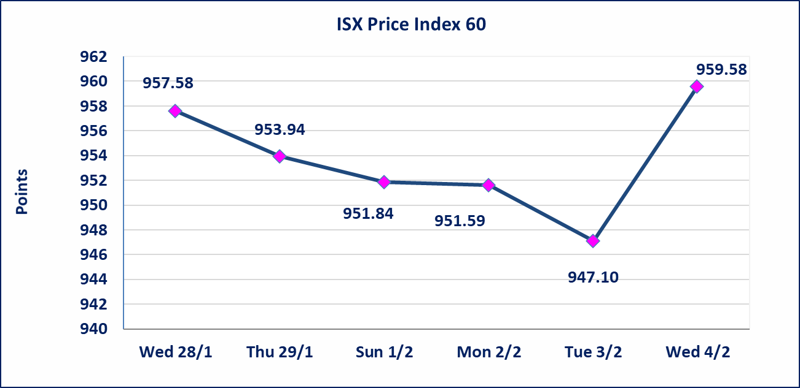
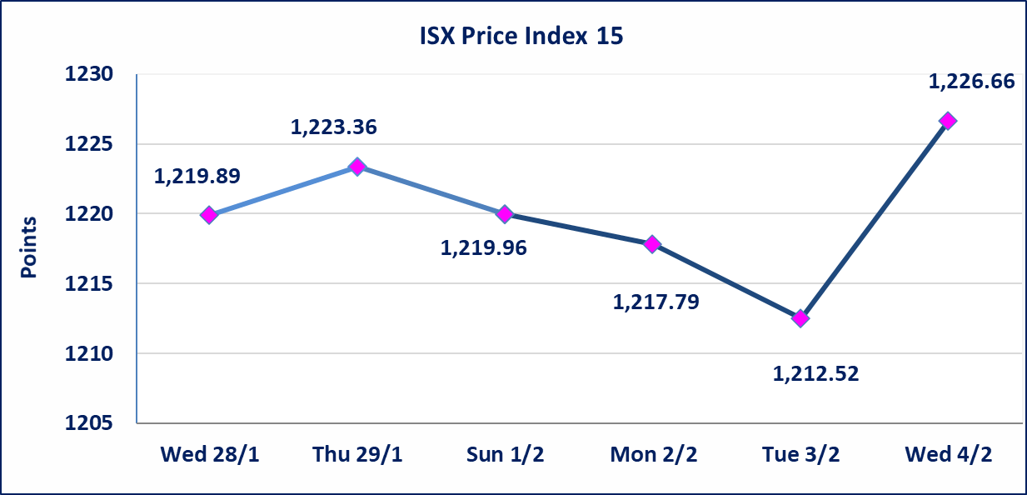

سندات الوطنية - الاصدارية الاولى فئة مليون دينار CB50 | ايقاف التداول على سندات الوطنية الاصدارية الاولى فئة (500ومليون) دينار إعتباراً من جلسة الخميس 2026/2/5 لقرب استحقاق الفائدة نصف سنوية 2025/12/30. وسيتم اعادة التداول اعتبارا من جلسة الاربعاء 2026/2/11
الحد الأعلى والادنى للتغير في السعر | نسبة التغير في المنصة النظامية (15%)، نسبة التغير في المنصة الثانية (20%)، نسبة التغير في المنصة الثالثة (5%) إرتفاعاً وإنخفاضاً من سعر الاغلاق السابق.
Web site : www.isx-iq.net E-mail : info-isx@isx-iq.net |  |  |  |  | 07834000034 - 07711211522 : ص . ب :3607 العلوية الهاتف |  |  |  |  |  | بغداد /الكرادة/ قرب المسرح الوطني /مجاور مصرف الخليج التجاري

نسبة التغير
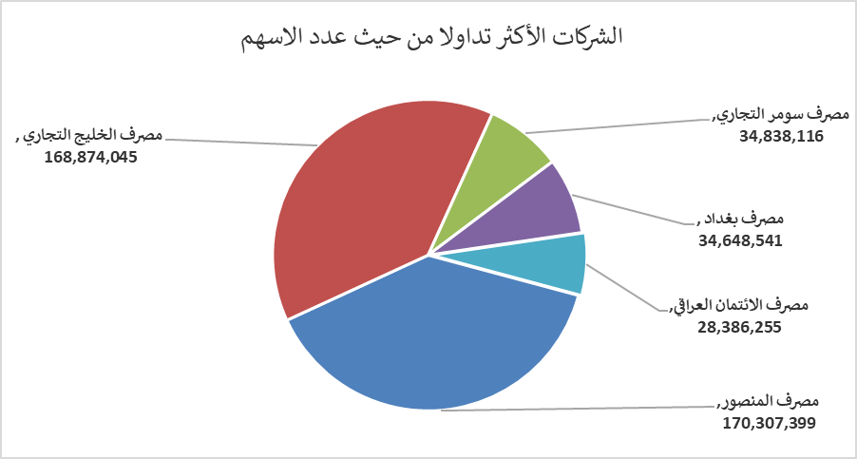
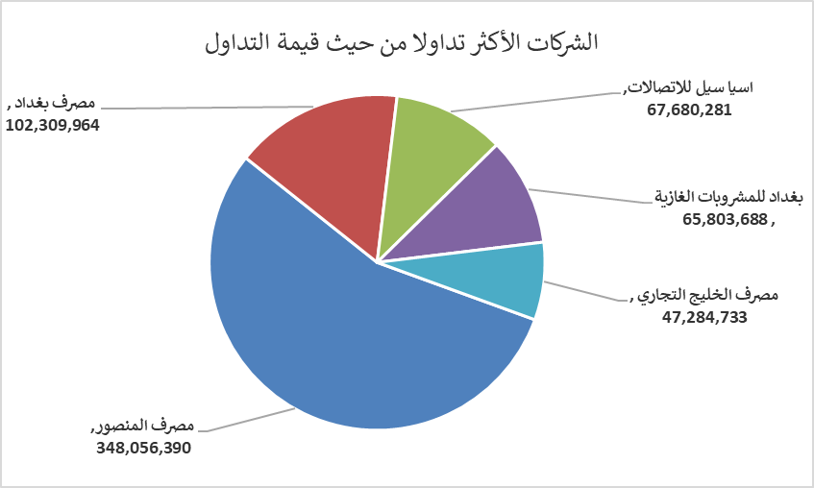
الشركات الأكثر ارتفاعاً وانخفاضاً

نسبة التغير لاسعار الاغلاق الاكثر ارتفاعاً |  |  |  | نسبة التغير لاسعار الاغلاق الاكثر انخفاضاً
اسم الشركة | اغلاق | التغير(%) | الاسهم المتداولة | اسم الشركة | اغلاق | التغير (%) | الاسهم المتداولة
مصرف كوردستان الدولي الاسلامي | 1.950 | 11.43 | 12,579,013 | الوطنية لصناعات الاثاث المنزلي | 1.100 | -15.38 | 36,146
مصرف بغداد | 3.070 | 4.78 | 34,648,541 | الامين العقارية | 2.000 | -13.04 | 50,000
مصرف الاقتصاد للاستثمار | 0.240 | 4.35 | 301,160 | الحمراء للتامين | 2.230 | -9.72 | 13,799
المواد الانشائية الحديثة | 1.850 | 3.93 | 608,283 | الكيمياوية والبلاستيكية | 1.900 | -2.56 | 3,171,002
مصرف المنصور | 2.080 | 2.46 | 170,307,399 | العراقية لانتاج وتسويق اللحوم | 4.500 | -2.17 | 79,895

الشركات الاكثر نشاطا حسب الاسهم المتداولة (حجم التداول) |  |  |  | الشركات الاكثر نشاطا حسب القيمة المتداولة
اسم الشركة | اغلاق | التغير(%) | الاسهم المتداولة | اسم الشركة | اغلاق | التغير (%) | القيمة المتداولة
مصرف المنصور | 2.080 | 2.46 | 170,307,399 | مصرف المنصور | 2.080 | 2.46 | 348,056,390
مصرف الخليج التجاري | 0.280 | 0.00 | 168,874,045 | مصرف بغداد | 3.070 | 4.78 | 102,309,964
مصرف سومر التجاري | 0.120 | 0.00 | 34,838,116 | اسيا سيل للاتصالات | 14.940 | 1.98 | 67,680,281
مصرف بغداد | 3.070 | 4.78 | 34,648,541 | بغداد للمشروبات الغازية | 5.800 | -0.51 | 65,803,688
مصرف الائتمان العراقي | 0.590 | 0.00 | 28,386,255 | مصرف الخليج التجاري | 0.280 | 0.00 | 47,284,733

